Worksheet
視能訓練士 | 2014 | 人体の構造と機能及び心身の発達・加齢 |  | 2014_co_14_pm001
 |  | ステロイドホルモンでないのはどれか。
 |  | 1 | インスリン | 正解
 |  | 2 | アンドロゲン
 |  | 3 | エストロゲン
 |  | 4 | プロゲステロン
 |  | 5 | 糖質コルチコイド
視能訓練士 | 2014 | 疾病と障害の成り立ち及び回復過程の促進 |  | 2014_co_14_pm002
 |  | ウイルスが原因となるのはどれか。2つ選べ。
 |  | 1 | 梅 毒
 |  | 2 | 淋 病
 |  | 3 | B型肝炎 | 正解
 |  | 4 | Hansen病
 |  | 5 | 後天性免疫不全症候群 | 正解
視能訓練士 | 2014 | 眼科薬理学 |  | 2014_co_14_pm003
 |  | β遮断薬点眼で禁忌または慎重投与とされているのはどれか。
 |  | 1 | 痛 風
 |  | 2 | 肝不全
 |  | 3 | 気管支喘息 | 正解
 |  | 4 | 閉塞隅角緑内障
 |  | 5 | アトピー性皮膚炎
視能訓練士 | 2014 | 視覚機能の基礎と検査機器（眼解剖） |  | 2014_co_14_pm004
 |  | 眼表面はどれか。2つ選べ。
 |  | 1 | 角 膜 | 正解
 |  | 2 | 瞼 板
 |  | 3 | 眼輪筋
 |  | 4 | 眼窩隔膜
 |  | 5 | 眼瞼結膜 | 正解
視能訓練士 | 2014 | 視覚機能の基礎と検査機器（眼解剖） |  | 2014_co_14_pm005
 |  | 第1次視覚中枢はどれか。
 |  | 1 | 外側膝状体
 |  | 2 | 視蓋前域
 |  | 3 | 前頭眼野
 |  | 4 | 頭頂眼野
 |  | 5 | 有線野 | 正解
視能訓練士 | 2014 | 眼科検査学 |  | 2014_co_14_pm006
 |  | 直像鏡検査で正しいのはどれか。
 |  | 1 | 上下左右が逆転する。
 |  | 2 | 固視検査に利用できる。 | 正解
 |  | 3 | 一度に広い範囲が見える。
 |  | 4 | 倒像鏡より倍率が小さい。
 |  | 5 | 周辺網膜の観察は容易である。
視能訓練士 | 2014 | 眼科検査学 |  | 2014_co_14_pm007
 |  | 最も測定精度の高い眼圧検査はどれか。
 |  | 1 | 触 診
 |  | 2 | 圧入眼圧計
 |  | 3 | 非接触眼圧計
 |  | 4 | Goldmann眼圧計 | 正解
 |  | 5 | 電気式圧平眼圧計
視能訓練士 | 2014 | 保健医療福祉と視能障害のリハビリテーションの理念 |  | 2014_co_14_pm008
 |  | 視能訓練士が医師の具体的な指示によって行う検査はどれか。2つ選べ。
 |  | 1 | 瞳孔検査
 |  | 2 | 網膜電図検査 | 正解
 |  | 3 | 前眼部写真撮影
 |  | 4 | 視覚誘発脳波検査 | 正解
 |  | 5 | 光干渉断層計＜OCT＞
視能訓練士 | 2014 | 保健医療福祉と視能障害のリハビリテーションの理念 |  | 2014_co_14_pm009
 |  | 医療安全管理について正しいのはどれか。
 |  | 1 | 医療事故では過失はない。
 |  | 2 | 医療過誤では明確な過失がある。
 |  | 3 | ヒヤリハットでは報告の必要はない。
 |  | 4 | アクシデントは医療事故と同義である。 | 正解
 |  | 5 | インシデントは患者に傷害が及ぶものである。
視能訓練士 | 2014 | 保健医療福祉と視能障害のリハビリテーションの理念 |  | 2014_co_14_pm010
 |  | 一次救命処置で最初に行うのはどれか。
 |  | 1 | 気道確保
 |  | 2 | 胸骨圧迫
 |  | 3 | 人工呼吸
 |  | 4 | 応援を呼ぶ | 正解
 |  | 5 | 呼吸の有無の確認
視能訓練士 | 2014 | 生理光学 |  | 2014_co_14_pm011
 |  | 遠点が眼後方50cm、近点が眼前10cmの場合、正しいのはどれか。
 |  | 1 | 調節力は8Dである。
 |  | 2 | +5.00Dの遠視である。
 |  | 3 | 年齢は40歳以上である。
 |  | 4 | コンタクトレンズ完全矯正で近点は眼前6cmである。
 |  | 5 | 眼鏡矯正の方がコンタクトレンズ矯正より近方調節時の調節必要量が大きい。 | 正解
視能訓練士 | 2014 | 眼疾病学 |  | 2014_co_14_pm012
 |  | 調節麻痺を生じる疾患はどれか。
 |  | 1 | Adie症候群 | 正解
 |  | 2 | MLF症候群
 |  | 3 | Weber症候群
 |  | 4 | Horner症候群
 |  | 5 | Parinaud症候群
視能訓練士 | 2014 | 視覚生理学の基礎 |  | 2014_co_14_pm013
 |  | 明所での比視感度が最も高い色はどれか。
 |  | 1 | 赤
 |  | 2 | 橙
 |  | 3 | 緑 | 正解
 |  | 4 | 青
 |  | 5 | 紫
視能訓練士 | 2014 | 生理光学 |  | 2014_co_14_pm014
 |  | 眼内レンズ挿入術後しばらくしてからグレアが生じる場合、最も関係するのはどれか。
 |  | 1 | 回 折
 |  | 2 | 散 乱 | 正解
 |  | 3 | 色収差
 |  | 4 | コマ収差
 |  | 5 | 球面収差
視能訓練士 | 2014 | 視覚機能の基礎と検査機器（眼解剖） |  | 2014_co_14_pm015
 |  | 外眼筋について誤っているのはどれか。
 |  | 1 | 自己受容器が存在する。
 |  | 2 | ATPの作用で収縮する。
 |  | 3 | 速筋と遅筋で構成されている。
 |  | 4 | アクチンとミオシンとが存在する。
 |  | 5 | 神経筋接合部における伝達物質はアドレナリンである。 | 正解
視能訓練士 | 2014 | 斜視【斜視検査】 |  | 2014_co_14_pm016
 |  | 右眼固視で行った交代プリズム遮閉試験の結果は7⊿基底外方、4⊿基底上方であった。 左眼に当てるプリズムで正しいのはどれか。
 |  | 1 | 8⊿基底30° | 正解
 |  | 2 | 8⊿基底150°
 |  | 3 | 10⊿基底150°
 |  | 4 | 10⊿基底330°
 |  | 5 | 12⊿基底210°
視能訓練士 | 2014 | 生理光学 |  | 2014_co_14_pm017
 |  | 屈折率が最も大きいのはどれか。
 |  | 1 | 空 気
 |  | 2 | 角 膜
 |  | 3 | 前房水
 |  | 4 | 水晶体 | 正解
 |  | 5 | 硝子体
視能訓練士 | 2014 | 生理光学 |  | 2014_co_14_pm018
 |  | 50cmで検影法を行った場合、45度方向では+3.00Dで中和し、135度方向では+5.00Dで中和した。 この眼の屈折で正しいのはどれか。
 |  | 1 | +1.00D=cyl+2.00D 135°
 |  | 2 | +3.00D=cyl-2.00D 135° | 正解
 |  | 3 | +3.00D=cyl+2.00D 135°
 |  | 4 | +5.00D=cyl-2.00D 45°
 |  | 5 | +5.00D=cyl+2.00D 45°
視能訓練士 | 2014 | 生理光学 |  | 2014_co_14_pm019
 |  | +2.00D=cyl-4.00D180°の屈折を示す眼で、遠方の点光源を見た場合に見える形はどれか。
 |  | 1 | 垂直方向に線状
 |  | 2 | 縦長の楕円形
 |  | 3 | 円 形 | 正解
 |  | 4 | 水平方向に線状
 |  | 5 | 横長の楕円形
視能訓練士 | 2014 | 生理光学 |  | 2014_co_14_pm020
 |  | 眼鏡レンズで正しいのはどれか。
 |  | 1 | 屈折率が大きいと収差は減少する。
 |  | 2 | 非球面レンズでは非点収差が減少する。 | 正解
 |  | 3 | Abbe数が大きいと球面収差が大きくなる。
 |  | 4 | 円柱面から構成されるレンズをメニスカスレンズと呼ぶ。
 |  | 5 | 累進屈折力レンズでは累進帯が長い方が収差が大きくなる。
視能訓練士 | 2014 | 生理光学 |  | 2014_co_14_pm021
 |  | 眼球の角と軸で誤っているのはどれか。
 |  | 1 | 視軸は回旋点を通る。 | 正解
 |  | 2 | α角は光軸と視軸とのなす角である。
 |  | 3 | γ角は光軸と注視線とのなす角である。
 |  | 4 | κ角は瞳孔中心線と視軸とのなす角である。
 |  | 5 | λ角は瞳孔中心線と照準線とのなす角である。
視能訓練士 | 2014 | 生理光学 |  | 2014_co_14_pm022
 |  | レンズメータの目盛りをプラス側からマイナス側へ回し、最初にターゲットの焦点が合った写真（A）と次に焦点が合った写真（B）とを別に示す。 レンズ度数はどれか。2つ選べ。
 |  | 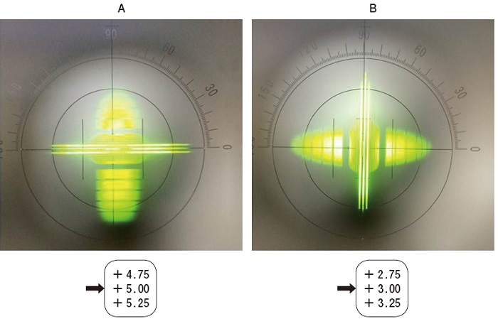
 |  | 1 | +3.00D=cyl+2.00D 90°
 |  | 2 | +3.00D=cyl+2.00D 180° | 正解
 |  | 3 | +3.00D=cyl+5.00D 180°
 |  | 4 | +5.00D=cyl-2.00D 90° | 正解
 |  | 5 | +5.00D=cyl-3.00D 180°
視能訓練士 | 2014 | 生理光学 |  | 2014_co_14_pm023
 |  | 近見レンズ矯正が必要なのはどれか。2つ選べ。
 |  | 1 | 角膜形状解析
 |  | 2 | 眼底写真撮影
 |  | 3 | Amslerチャート | 正解
 |  | 4 | Goldmann視野計 | 正解
 |  | 5 | 光干渉断層計＜OCT＞
視能訓練士 | 2014 | 生理光学 |  | 2014_co_14_pm024
 |  | 遠見視力検査で-1.00D、近見視力検査で+2.00Dの眼鏡レンズで矯正される眼が40cmを明視するのに必要なレンズ度数はどれか。
 |  | 1 | -1.00D
 |  | 2 | -0.50D
 |  | 3 | +0.50D
 |  | 4 | +1.00D
 |  | 5 | +1.50D | 正解
視能訓練士 | 2014 | 視覚生理学の基礎 |  | 2014_co_14_pm025
 |  | 自動視野計による検査の患者への説明で誤っているのはどれか。
 |  | 1 | 明るさの違う光視標が出る。
 |  | 2 | 一定の間隔で光視標が見える。 | 正解
 |  | 3 | 検査の途中で休憩することができる。
 |  | 4 | 検査中は固視標に視線を向け続ける。
 |  | 5 | 光視標が見えたらすぐ応答ボタンを押す。
視能訓練士 | 2014 | 視覚生理学の基礎 |  | 2014_co_14_pm026
 |  | 色覚のスクリーニング検査に適切なのはどれか。
 |  | 1 | 仮性同色表 | 正解
 |  | 2 | パネルD-15
 |  | 3 | ランタンテスト
 |  | 4 | 100ヒューテスト
 |  | 5 | アノマロスコープ
視能訓練士 | 2014 | 斜視【斜視検査】 |  | 2014_co_14_pm027
 |  | 網膜対応検査と両眼分離方法の組合わせで正しいのはどれか。2つ選べ。
 |  | 1 | Bagolini線条検査 -- すりガラス
 |  | 2 | pola test -- 赤フィルタ
 |  | 3 | Worth4灯試験 -- 赤緑眼鏡 | 正解
 |  | 4 | 大型弱視鏡検査 -- 鏡筒 | 正解
 |  | 5 | 残像検査 -- フラッシュ光
視能訓練士 | 2014 | 斜視【斜視検査】 |  | 2014_co_14_pm028
 |  | Hess赤緑試験について正しいのはどれか。
 |  | 1 | 矢印は赤色で投影する。
 |  | 2 | 網膜正常対応が適応である。 | 正解
 |  | 3 | 1マスは視角10°に相当する。
 |  | 4 | 両眼性の運動制限を検出する。
 |  | 5 | 固視眼に緑フィルタを当てる。
視能訓練士 | 2014 | 両眼視機能と眼球運動 |  | 2014_co_14_pm029
 |  | 輻湊の成分でないのはどれか。
 |  | 1 | 近 接
 |  | 2 | 緊 張
 |  | 3 | 縮 瞳 | 正解
 |  | 4 | 調 節
 |  | 5 | 融 像
視能訓練士 | 2014 | 眼疾病学 |  | 2014_co_14_pm030
 |  | 暗室で瞳孔不同が著明になる片眼性疾患はどれか。
 |  | 1 | 顔面神経麻痺
 |  | 2 | 視神経炎
 |  | 3 | 動眼神経麻痺
 |  | 4 | Adie症候群
 |  | 5 | Horner症候群 | 正解
視能訓練士 | 2014 | 眼科検査学 |  | 2014_co_14_pm031
 |  | 涙液検査で正しいのはどれか。
 |  | 1 | Schirmer試験は仰臥位で測定する。
 |  | 2 | 涙液層破壊時間は5秒以下が異常である。 | 正解
 |  | 3 | Schirmer試験Ⅰ法は鼻腔粘膜を刺激する。
 |  | 4 | Schirmer試験Ⅱ法は涙液貯留量を測定する。
 |  | 5 | 綿糸法は結膜刺激による反射性分泌量を測定する。
視能訓練士 | 2014 | 眼科検査学 |  | 2014_co_14_pm032
 |  | 光干渉断層計＜OCT＞と基本原理が類似している検査はどれか。2つ選べ。
 |  | 1 | 角膜形状解析
 |  | 2 | 角膜内皮細胞検査
 |  | 3 | 超音波Aモード | 正解
 |  | 4 | 超音波Bモード | 正解
 |  | 5 | MRI
視能訓練士 | 2014 | 眼科薬理学 |  | 2014_co_14_pm033
 |  | 点眼薬の眼内移行が亢進する疾患はどれか。
 |  | 1 | 強膜炎
 |  | 2 | 虹彩炎
 |  | 3 | 緑内障
 |  | 4 | 角膜びらん | 正解
 |  | 5 | 急性出血性結膜炎
視能訓練士 | 2014 | 疾病と障害の成り立ち及び回復過程の促進 |  | 2014_co_14_pm034
 |  | 院内感染予防のためのワクチン接種ができないのはどれか。
 |  | 1 | 風疹ウイルス
 |  | 2 | 麻疹ウイルス
 |  | 3 | アデノウイルス | 正解
 |  | 4 | B型肝炎ウイルス
 |  | 5 | インフルエンザウイルス
視能訓練士 | 2014 | 保健医療福祉と視能障害のリハビリテーションの理念 |  | 2014_co_14_pm035
 |  | 患者の権利の行使として妥当なのはどれか。
 |  | 1 | 入院中に無断で外泊する。
 |  | 2 | 診療録を無断でコピーする。
 |  | 3 | 詳しい検査結果の説明を求める。 | 正解
 |  | 4 | 検査の順番を無視して検査室に入る。
 |  | 5 | 検査に時間がかかった視能訓練士を叱責する。
視能訓練士 | 2014 | 生理光学 |  | 2014_co_14_pm036
 |  | 遠見視力が右1.0（1.2×+1.00D）、左0.8（1.2×+1.50D）、眼前30cmで裸眼の近見視力は右0.4、左0.3である。近見視力検査の経過を順に示す。 右 （0.7×+1.00D） 左（0.5×+1.00D） （0.9×+1.50D） （0.6×+1.50D） （1.0×+2.00D） （0.9×+2.00D） （1.0×+2.50D） （1.0×+2.50D） （1.2×+3.00D） （1.0×+3.00D） （1.2×+3.50D） （1.2×+3.50D） （1.0×+4.00D） （1.2×+4.00D） 近見視力として採用するのはどれか。
 |  | 1 | 右（0.7×+1.00D） 左（0.6×+1.50D）
 |  | 2 | 右（1.0×+2.00D） 左（1.0×+2.50D）
 |  | 3 | 右（1.2×+3.00D） 左（1.2×+3.50D） | 正解
 |  | 4 | 右（1.2×+3.50D） 左（1.2×+3.50D）
 |  | 5 | 右（1.2×+3.50D） 左（1.2×+4.00D）
視能訓練士 | 2014 | 眼疾病学 |  | 2014_co_14_pm037
 |  | 涙液分泌減少症の治療として誤っているのはどれか。
 |  | 1 | 加 湿
 |  | 2 | 人工涙液の点眼
 |  | 3 | 涙点プラグの挿入
 |  | 4 | 涙管ブジーの挿入 | 正解
 |  | 5 | ヒアルロン酸ナトリウムの点眼
視能訓練士 | 2014 | 眼疾病学 |  | 2014_co_14_pm038
 |  | 正常眼圧緑内障について正しいのはどれか。
 |  | 1 | 狭隅角である。
 |  | 2 | 早期から視力障害を伴う。
 |  | 3 | 日本人に多い病型である。 | 正解
 |  | 4 | 急激な頭痛と眼痛とを伴う。
 |  | 5 | スクリーニングには眼圧検査が有用である。
視能訓練士 | 2014 | 眼疾病学 |  | 2014_co_14_pm039
 |  | 急激かつ高度な視力低下を伴う疾患はどれか。
 |  | 1 | 網膜色素変性
 |  | 2 | 網膜中心動脈閉塞症 | 正解
 |  | 3 | 原発開放隅角緑内障
 |  | 4 | 中心性漿液性脈絡網膜症
 |  | 5 | 顆粒状角膜ジストロフィ
視能訓練士 | 2014 | 眼疾病学 |  | 2014_co_14_pm040
 |  | 糖尿病網膜症で正しいのはどれか。2つ選べ。
 |  | 1 | 脈絡膜新生血管を伴う。
 |  | 2 | 網膜光凝固が有効である。 | 正解
 |  | 3 | 早期から自覚症状を伴う。
 |  | 4 | 我が国の中途失明原因の上位疾患である。 | 正解
 |  | 5 | 単純糖尿病網膜症では硝子体出血を伴う。
視能訓練士 | 2014 | 眼疾病学 |  | 2014_co_14_pm041
 |  | 硝子体出血の原因となる疾患はどれか。
 |  | 1 | 加齢黄斑変性 | 正解
 |  | 2 | 網膜色素変性
 |  | 3 | 類嚢胞黄斑浮腫
 |  | 4 | 原発閉塞隅角緑内障
 |  | 5 | 中心性漿液性脈絡網膜症
視能訓練士 | 2014 | 眼科検査学 |  | 2014_co_14_pm042
 |  | 検査について正しいのはどれか。
 |  | 1 | 視覚誘発電位は網膜全体の視機能を反映する。
 |  | 2 | 視神経炎では中心フリッカ値は視力より回復が早い。
 |  | 3 | パターン刺激視覚誘発電位は白内障の影響を受けない。
 |  | 4 | swinging flashlight test は入力障害の左右差を判別する。 | 正解
 |  | 5 | 両眼開放下で瞳孔径に左右差があったら求心系の異常を疑う。
視能訓練士 | 2014 | 眼疾病学 |  | 2014_co_14_pm043
 |  | 右側頭葉の脳梗塞患者について正しいのはどれか。
 |  | 1 | 右眼の瞳孔が散大する。
 |  | 2 | 右眼の輻湊反応が減弱する。
 |  | 3 | 右眼の間接対光反射が減弱する。
 |  | 4 | 右眼の正面からの光に対して左眼の瞳孔は正常に縮瞳する。 | 正解
 |  | 5 | 右眼の左方からの光に対して右眼の瞳孔の反射は減弱する。
視能訓練士 | 2014 | 眼疾病学 |  | 2014_co_14_pm044
 |  | 正しいのはどれか。
 |  | 1 | 甲状腺眼症で複視はない。
 |  | 2 | Brown症候群に手術は禁忌である。
 |  | 3 | Brown症候群では内上転障害が強い。 | 正解
 |  | 4 | Duane症候群Ⅰ型では内転障害と内転時瞼裂狭小がみられる。
 |  | 5 | Duane症候群Ⅱ型では外転障害と内転時瞼裂狭小がみられる。
視能訓練士 | 2014 | 視覚機能の基礎と検査機器（眼解剖） |  | 2014_co_14_pm045
 |  | 高齢者に生じる一般的な変化で正しいのはどれか。2つ選べ。
 |  | 1 | 瞳孔径の増大
 |  | 2 | 前房深度の深化
 |  | 3 | 網膜感度の低下 | 正解
 |  | 4 | 水晶体の菲薄化
 |  | 5 | 角膜倒乱視の増加 | 正解
視能訓練士 | 2014 | 眼疾病学 |  | 2014_co_14_pm046
 |  | 疾患とその原因となる光の種類の組合せのうち正しいのはどれか。
 |  | 1 | 網膜剥離 -- 放射線
 |  | 2 | 加齢黄斑変性 -- 紫外線
 |  | 3 | 緑内障 -- 可視光線
 |  | 4 | 翼状片 -- 赤外線
 |  | 5 | 白内障 -- 赤外線 | 正解
視能訓練士 | 2014 | 斜視【各型】 |  | 2014_co_14_pm047
 |  | 感覚性内斜視の原因について正しいのはどれか。2つ選べ。
 |  | 1 | 潜伏眼振
 |  | 2 | 先天白内障 | 正解
 |  | 3 | 高AC/A比
 |  | 4 | 網膜芽細胞腫 | 正解
 |  | 5 | 異常神経支配
視能訓練士 | 2014 | 斜視【各型】 |  | 2014_co_14_pm048
 |  | 交代性上斜位に合併するのはどれか。
 |  | 1 | 温度眼振
 |  | 2 | 潜伏眼振 | 正解
 |  | 3 | 視運動性眼振
 |  | 4 | 頭位変換眼振
 |  | 5 | 周期交代性眼振
視能訓練士 | 2014 | 斜視【各型】 |  | 2014_co_14_pm049
 |  | 右眼の複像が下に見える麻痺性斜視において、左への顔回しと左への頭部傾斜で複像間距離が増大する場合、麻痺筋はどれか。
 |  | 1 | 右下直筋 | 正解
 |  | 2 | 右下斜筋
 |  | 3 | 左上直筋
 |  | 4 | 左下斜筋
 |  | 5 | 左下直筋
視能訓練士 | 2014 | 斜視【各型】 |  | 2014_co_14_pm050
 |  | 正しいのはどれか。
 |  | 1 | A型外斜視は顎上げを示す。
 |  | 2 | A型内斜視は頭部傾斜を示す。
 |  | 3 | A型内斜視は上方視で開散する。
 |  | 4 | V型外斜視は顔回しを示す。
 |  | 5 | V型内斜視は下方視で斜視角が大きい。 | 正解
視能訓練士 | 2014 | 眼疾病学 |  | 2014_co_14_pm051
 |  | 外傷後に生じた複視に対し、まず行うべき検査はどれか。2つ選べ。
 |  | 1 | 眼窩部CT | 正解
 |  | 2 | Hess赤緑試験 | 正解
 |  | 3 | Worth4灯試験
 |  | 4 | 近見立体視検査
 |  | 5 | 両眼開放視力検査
視能訓練士 | 2014 | 斜視【各型】 |  | 2014_co_14_pm052
 |  | 上直筋麻痺にみられるのはどれか。
 |  | 1 | 顎下げ
 |  | 2 | 内斜視
 |  | 3 | 外方回旋 | 正解
 |  | 4 | 眼瞼下垂
 |  | 5 | A型斜視
視能訓練士 | 2014 | 斜視【各型】 |  | 2014_co_14_pm053
 |  | 固定内斜視に伴わないのはどれか。
 |  | 1 | 強度近視
 |  | 2 | 眼軸長の延長
 |  | 3 | 外眼筋の肥厚 | 正解
 |  | 4 | プリーの脆弱
 |  | 5 | 筋円錐からの眼球脱臼
視能訓練士 | 2014 | 斜視【各型】 |  | 2014_co_14_pm054
 |  | 頭位異常をきたさないのはどれか。
 |  | 1 | 眼瞼下垂
 |  | 2 | 潜伏眼振 | 正解
 |  | 3 | 眼位性眼振
 |  | 4 | 上斜筋麻痺
 |  | 5 | 外転神経麻痺
視能訓練士 | 2014 | 弱視 |  | 2014_co_14_pm055
 |  | 微小斜視弱視と関係があるのはどれか。
 |  | 1 | 不同視 | 正解
 |  | 2 | 固定内斜視
 |  | 3 | 間欠性外斜視
 |  | 4 | 屈折異常弱視
 |  | 5 | 屈折性調節性内斜視
視能訓練士 | 2014 | 斜視【斜視検査】 |  | 2014_co_14_pm056
 |  | 15⊿内斜視に対して行ったプリズム順応試験の結果で、予後不良の可能性があるのはどれか。2つ選べ。
 |  | 1 | 正 位
 |  | 2 | 15⊿内斜視 | 正解
 |  | 3 | 交差性複視 | 正解
 |  | 4 | 両眼単一視
 |  | 5 | 立体視100秒
視能訓練士 | 2014 | 斜視【斜視治療】 |  | 2014_co_14_pm057
 |  | flashing method で誤っているのはどれか。
 |  | 1 | 病的複視を利用する。
 |  | 2 | 抑制除去訓練である。
 |  | 3 | 遮閉-非遮閉で刺激する。
 |  | 4 | 両眼の中心窩を刺激する。 | 正解
 |  | 5 | 間欠性外斜視に対して行う訓練である。
視能訓練士 | 2014 | 斜視【斜視治療】 |  | 2014_co_14_pm058
 |  | 斜視手術が適応になるのはどれか。
 |  | 1 | 偽斜視
 |  | 2 | γ角異常
 |  | 3 | 斜位近視 | 正解
 |  | 4 | 潜伏眼振
 |  | 5 | 調節性内斜視
視能訓練士 | 2014 | 斜視【各型】 |  | 2014_co_14_pm059
 |  | 小児の先天上斜筋麻痺の代償頭位が身体に及ぼす影響はどれか。2つ選べ。
 |  | 1 | 肥満症
 |  | 2 | 眼精疲労
 |  | 3 | 脊柱側彎 | 正解
 |  | 4 | 円形脱毛症
 |  | 5 | 顔面非対称 | 正解
視能訓練士 | 2014 | 斜視【斜視治療】 |  | 2014_co_14_pm060
 |  | 斜視手術の合併症はどれか。2つ選べ。
 |  | 1 | 弱 視
 |  | 2 | 強膜穿孔 | 正解
 |  | 3 | 拒絶反応
 |  | 4 | 前眼部虚血 | 正解
 |  | 5 | 網膜対応異常
視能訓練士 | 2014 | 斜視【斜視治療】 |  | 2014_co_14_pm061
 |  | 片眼性後天性上斜筋麻痺に対するプリズム療法でのFresnel膜プリズムの使用で正しいのはどれか。
 |  | 1 | 優位眼に装用させる。
 |  | 2 | 回旋斜視に有効である。
 |  | 3 | 両眼単一視野を拡大させる。 | 正解
 |  | 4 | プリズムの基底は水平方向にする。
 |  | 5 | 発症後6か月間はプリズムを装用させない。
視能訓練士 | 2014 | 斜視【斜視治療】 |  | 2014_co_14_pm062
 |  | 大型弱視鏡での出し入れ訓練で用いる図形を別に示す。 難易度が高い順に並んでいるのはどれか。
 |  | 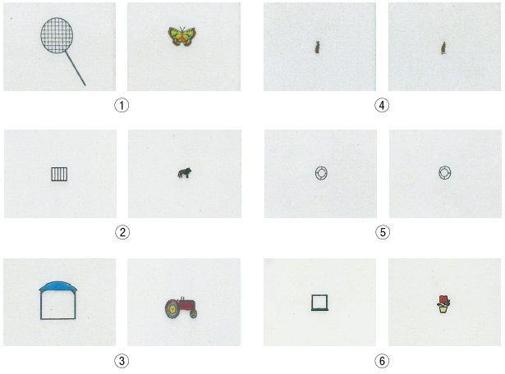
 |  | 1 | ①→②→③→⑥
 |  | 2 | ①→②→④→③
 |  | 3 | ①→③→②→⑥
 |  | 4 | ②→①→⑥→③ | 正解
 |  | 5 | ⑤→②→③→①
視能訓練士 | 2014 | 斜視【斜視治療】 |  | 2014_co_14_pm063
 |  | 両眼視訓練に使用しないのはどれか。
 |  | 1 | 3 dot card
 |  | 2 | cheiroscope
 |  | 3 | framing card
 |  | 4 | diplopia card
 |  | 5 | lenticular lens | 正解
視能訓練士 | 2014 | 斜視【斜視治療】 |  | 2014_co_14_pm064
 |  | 視能訓練でないのはどれか。
 |  | 1 | 両眼視訓練
 |  | 2 | 眼球運動訓練
 |  | 3 | 視力増強訓練
 |  | 4 | 調節力増強訓練 | 正解
 |  | 5 | 融像幅増強訓練
視能訓練士 | 2014 | 弱視 |  | 2014_co_14_pm065
 |  | 屈折異常弱視の視能矯正で正しいのはどれか。
 |  | 1 | 交代遮閉を行う。
 |  | 2 | 遮閉膜を装用する。
 |  | 3 | プリズムを装用する。
 |  | 4 | 完全屈折矯正を行う。 | 正解
 |  | 5 | 二重焦点眼鏡を装用する。
視能訓練士 | 2014 | 斜視【各型】 |  | 2014_co_14_pm066
 |  | 67歳の女性。夕方に目蓋の重みと複視が増悪するとの訴えで来院した。アイスパック装着前後の正面写真（A、B）を別に示す。 この疾患について誤っているのはどれか。

 |  | 1 | アセチルコリン受容体に対する自己免疫疾患である。
 |  | 2 | エドロホニウム塩化物の静注が診断に有効である。
 |  | 3 | 筋電図検査にて漸減現象を認める。
 |  | 4 | 易疲労性が特徴である。
 |  | 5 | 小児には発症しない。 | 正解
視能訓練士 | 2014 | 眼疾病学 |  | 2014_co_14_pm067
 |  | 自覚症状として考えられるのはどれか。
 |  | 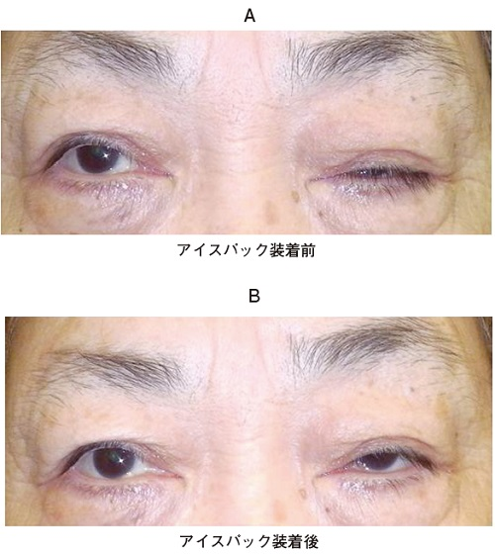 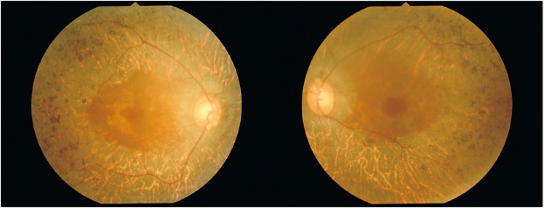
 |  | 1 | 複 視
 |  | 2 | 夜 盲 | 正解
 |  | 3 | 大視症
 |  | 4 | 光視症
 |  | 5 | 虹視症
視能訓練士 | 2014 | 眼疾病学 |  | 2014_co_14_pm068
 |  | 考えられる視野異常はどれか。2つ選べ。
 |  | 1 | 水平半盲
 |  | 2 | 中心暗点
 |  | 3 | 輪状暗点 | 正解
 |  | 4 | 求心性視野狭窄 | 正解
 |  | 5 | Mariotte盲点拡大
視能訓練士 | 2014 | 生理光学 |  | 2014_co_14_pm069
 |  | 13歳の女子。先天白内障の術後に眼鏡の作成を希望して来院した。視力は右0.02（1.5×+16.00D）、左0.03（1.5×+16.00D）、瞳孔間距離55mmであった。交代プリズム遮閉試験（5m）では4⊿基底外方であった。 交代プリズム遮閉試験の結果を考慮したレンズの光学中心間距離［mm］はどれか。
 |  | 1 | 49
 |  | 2 | 52
 |  | 3 | 55
 |  | 4 | 58 | 正解
 |  | 5 | 61
視能訓練士 | 2014 | 視覚生理学の基礎 |  | 2014_co_14_pm070
 |  | 50歳の女性。健康診断で眼底異常を指摘され来院した。視力は右0.2（1.0×-2.50D）、左0.3（1.2×-2.00D）である。視野異常の疑いでGoldmann視野計による検査を行い、視標Ⅴ/4とⅠ/4イソプタの測定を終えた左眼の結果を別に示す。 次に測定するのはどれか。
 |  | 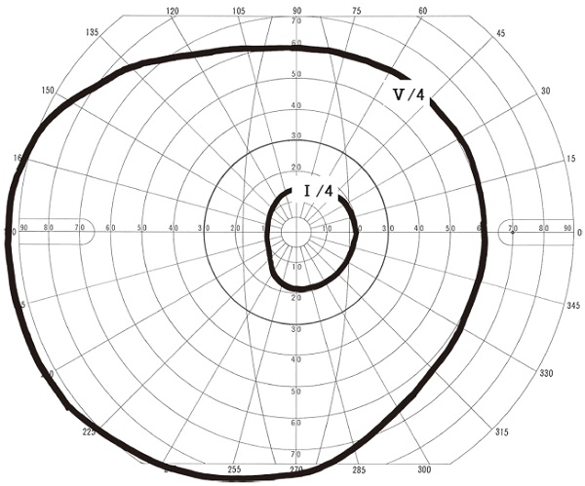
 |  | 1 | Ⅳ/4暗点
 |  | 2 | Ⅲ/4イソプタ | 正解
 |  | 3 | Ⅱ/4暗点
 |  | 4 | Ⅰ/4Mariotte盲点
 |  | 5 | Ⅰ/3暗点
視能訓練士 | 2014 | 両眼視機能と眼球運動 |  | 2014_co_14_pm071
 |  | 4歳の女児。眼位が動揺する内斜視を主訴に来院した。視力は右1.0、左1.0で、アトロピン硫酸塩による精密屈折検査では両眼ともに+0.50Dである。大型弱視鏡でのAC/A比測定結果を別に示す。 AC/A比（⊿/D）はどれか。
 |  | 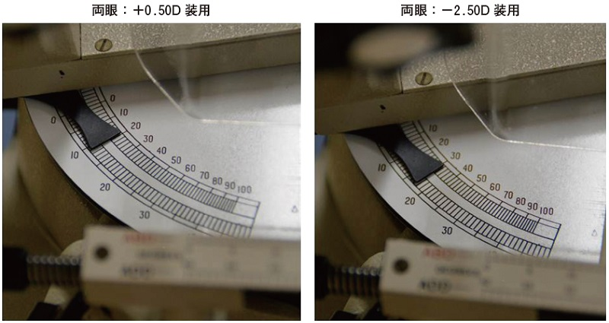
 |  | 1 | 2.5
 |  | 2 | 3
 |  | 3 | 3.5
 |  | 4 | 4 | 正解
 |  | 5 | 4.5
視能訓練士 | 2014 | 眼疾病学 |  | 2014_co_14_pm072
 |  | 22歳の女性。右眼の視力低下を主訴に来院した。幼少時からアトピー性皮膚炎があり、叩打癖がある。右前眼部の写真を別に示す。 検査として適切でないのはどれか。
 |  | 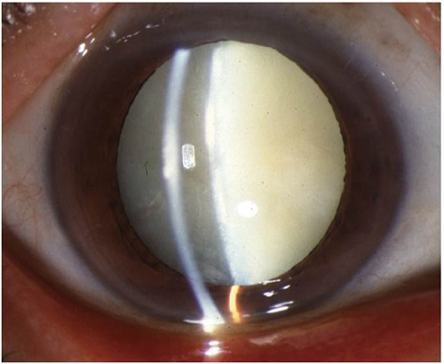
 |  | 1 | 隅角検査
 |  | 2 | 網膜電図
 |  | 3 | 角膜トポグラフィ
 |  | 4 | 超音波Bモード検査
 |  | 5 | 非接触式光学式眼軸長測定装置による眼軸長測定 | 正解
視能訓練士 | 2014 | 斜視【各型】 |  | 2014_co_14_pm073
 |  | 8歳の女児。眼位異常を主訴に来院した。視力は右1.2（矯正不能）、左1.2（矯正不能）。間欠性外斜視を呈しており、固視交代は可能である。交代プリズム遮閉試験での偏位角は近見で20⊿、遠見で30⊿、+3.00D負荷した近見で45⊿である。 現時点で判定できるのはどれか。
 |  | 1 | 手術の適応はない。
 |  | 2 | 網膜対応は正常である。
 |  | 3 | 両眼視機能は不良である。
 |  | 4 | 調節性輻湊は強い状態である。 | 正解
 |  | 5 | 運動面での分類は輻湊不全型である。
視能訓練士 | 2014 | 斜視【各型】 |  | 2014_co_14_pm074
 |  | 10歳の女児。左眼が内に寄ることを主訴に来院した。左眼に外転制限があり、内転時に瞼裂狭小と眼球後退とがみられた。 左眼の筋電図で放電がみられるのはどれか。2つ選べ。
 |  | 1 | 外転時の外直筋
 |  | 2 | 外転時の内直筋
 |  | 3 | 内転時の外直筋 | 正解
 |  | 4 | 内転時の上直筋
 |  | 5 | 内転時の内直筋 | 正解
視能訓練士 | 2014 | 眼科検査学 |  | 2014_co_14_pm075
 |  | 18歳の男子。眼鏡作成を目的に来院した。視力は右1.2（1.2×cyl+0.50D140°）、左0.2（0.3×-0.50D=cyl-2.50D150°）で、左眼は小学生の頃に弱視訓練の既往がある。角膜トポグラフィを別に示す。 視力向上に適切なのはどれか。
 |  | 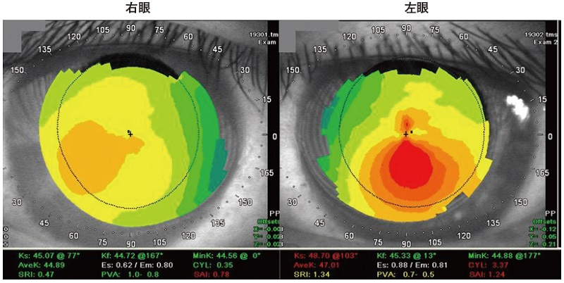
 |  | 1 | 眼 鏡
 |  | 2 | 健眼遮閉
 |  | 3 | プリズム
 |  | 4 | ソフトコンタクトレンズ
 |  | 5 | ハードコンタクトレンズ | 正解

